员工差旅明细
 | 【员工差旅报销单】

 |  | 姓名: |  | 张兆洁 |  | 职位: | 助理
 |  | 发生地: |  | 北京 |  | 部门: | 会奖6部
 |  | 发生日期: |  | 2025.3.16-3.23 |  | 报销日期: | 2025.3.25
 |  |  |  |  |  | 团号: | HMEA-250317-ZJT854

 | 序号 | 报销项目 | 用途 |  | 实际报销金额 | 合格发票金额 | 不合格发票金额 | 备注
 | 1 | 差旅费 | 餐费 |  | 410.50 | 170.80 | 239.70 | 3.16 5个人
 | 2 | 差旅费 | 餐费 |  | 401.90 | 401.90 | 0.00 | 3.17 5个人
 | 3 | 差旅费 | 餐费 |  | 146.40 | 0.00 | 146.40 | 3.18 5个人
 | 4 | 差旅费 | 餐费 |  | 179.80 | 0.00 | 179.80 | 3.19 5个人
 | 5 | 差旅费 | 餐费 |  | 389.90 | 312.00 | 77.90 | 3.20 5个人
 | 6 | 差旅费 | 餐费 |  | 326.00 | 326.00 | 0.00 | 3.21 4个人
 | 7 | 差旅费 | 餐费 |  | 211.20 | 0.00 | 211.20 | 3.22 4个人
 | 8 | 差旅费 | 餐费 |  | 237.00 | 0.00 | 237.00 | 3.23 3个人
 | 9 | 住宿 | 房费 |  | 2686.00 | 2686.00 | 0.00 | 5个人
 | 10 | 住宿 | 房费 |  | 848.00 | 848.00 | 0.00 | 4个人
 | 合计 |  |  |  | 5,836.70 | 4744.70 | 1,092.00

 | 合格发票金额 |  |  |  | 补票金额 |  |  | 报销总金额
 | 4,744.70 |  |  |  | 1,092.00 |  |  | 5836.70

 | 报销人: | 张兆洁 |  | 总监： | 合规: |  | 财务：

【员工上会补助统计单】
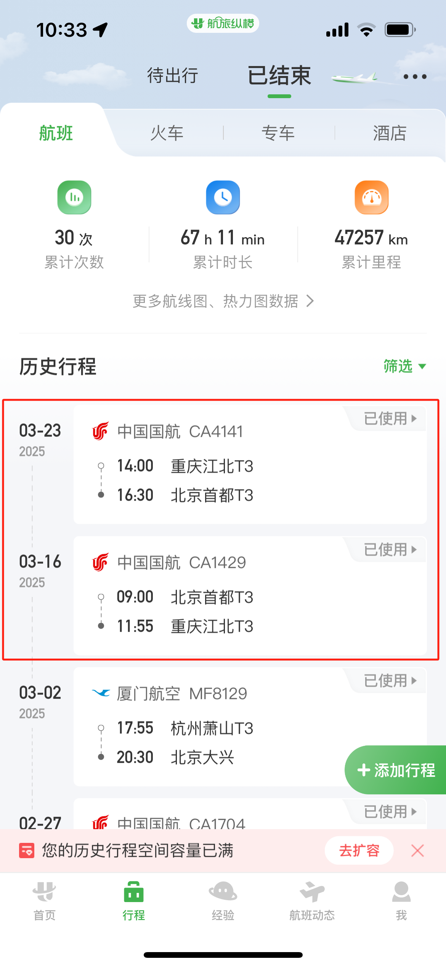
 |  | 姓名: |  | 张兆洁 |  | 职位: | 助理
 |  | 发生地: |  | 北京 |  | 部门: | 会奖6部
 |  | 发生日期: |  | 2025.3.16-3.23 |  | 报销日期: | 2025.3.24
 |  |  |  |  |  | 团号: | HMEA-250317-ZJT854

 |  | 出差城市 | 出差起止日期 |  | 每天金额 | 天数 | 合计 | 备注
 | 1 | 北京 | 2025.3.16 |  | 200.00 | 1.00 | 200.00
 | 2 | 北京 | 2025.3.17-3.21 |  | 100.00 | 5.00 | 500.00
 | 3 | 北京 | 2025.3.22-3.23 |  | 200.00 | 2.00 | 400.00
 | 合计 |  |  |  |  | 8.00 | 1100.00
 | 报销人: | 张兆洁 |  | 总监： | 合规: |  | 财务：

